상품제안서
3D볼륨 마우스패드 | 상품코드: S37554

 |  |  |  |  |  |  | 02-713-8555 | www.synergygift.co.kr
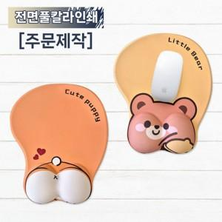

【상세/제작정보】 | <span style="font-size: 18pt;">※ 500개 이상부터 제작 가능합니다.</span>

【인쇄/포장옵션】 | 풀칼라 / OPP(비닐)

【공급단가】 | 수량 | 500~ | 1,000~ | 3,000~ | 5,000~ | 10,000~
*VAT별도 | 500개 | 7,540원 | 6,880원 | 6,310원 | 6,150원 | 6,040원

【상품 URL】 | https://www.synergygift.co.kr:443/src/goods_detail.php?gdno=37554

